Kamill
CATAGORY | QUANTITY | PRODUCT | EAN | QTY/PAC | PAC/PAL | Palettenanzahl | LANGUAGE | PICTURE | Angebot
BODY | 8,196 | Kamill Duschgel 250ml WellnessDuscheAloeVera | 4000196930217 | 6 | 1,320 | 6.21 | DE, FR, GB, IT | 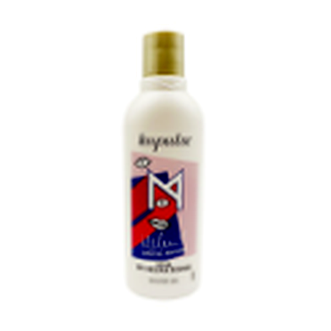 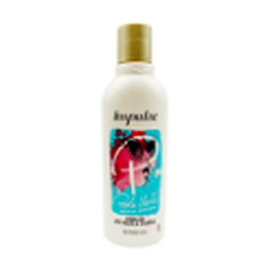 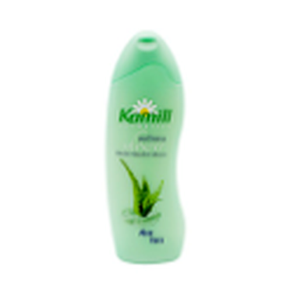
BODY | 8,070 | Kamill Duschgel 250ml WellnessDuscheMilchHonig | 4000196926265 | 6 | 1,320 | 6.11 | DE, FR, GB, IT | 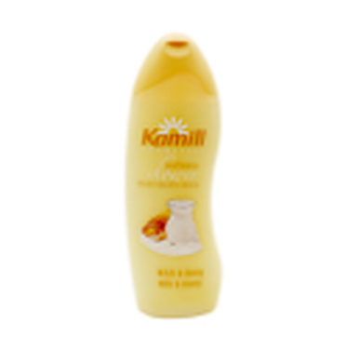
BODY | 5,322 | WellnessDuscheKamillensanft250 ml | 4000196926302 | 6 | 2,640 | 2.02 | D,F,I,GB | 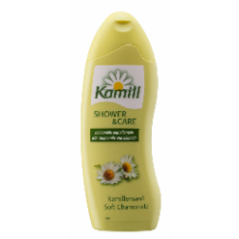
BODY | 9,288 | WellnessDuscheWildeRose250 ml | 4000196926241 | 6 | 2,640 | 3.52 | D,F,I,GB | 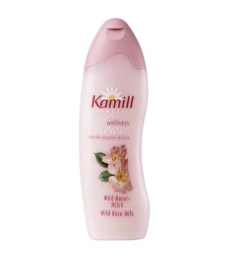
 |  |  |  |  |  |  |  | 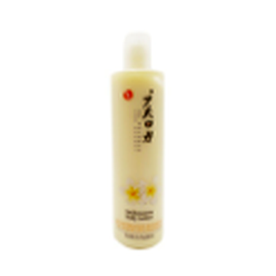 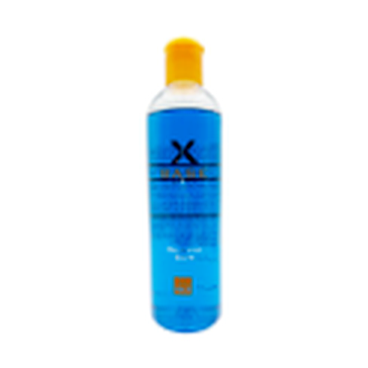 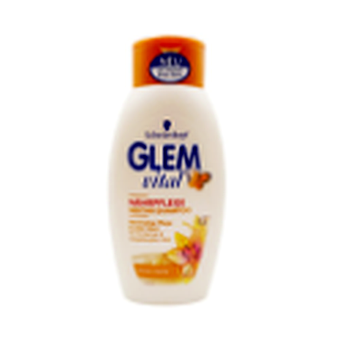 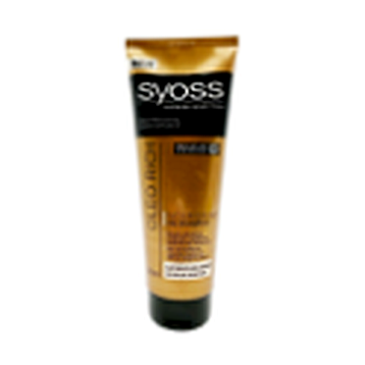 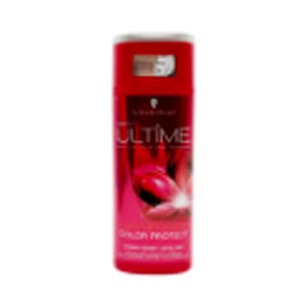 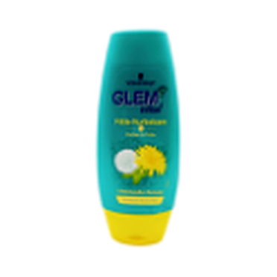 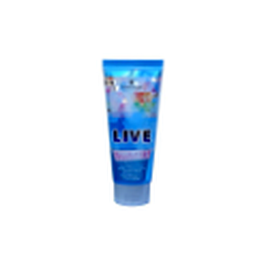 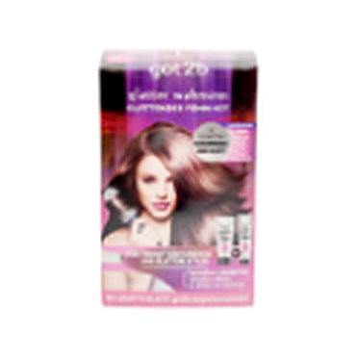 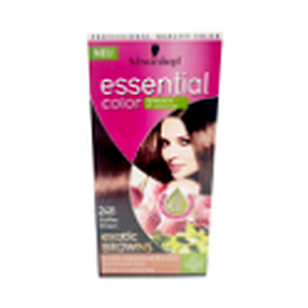 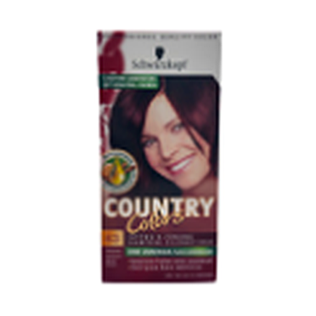 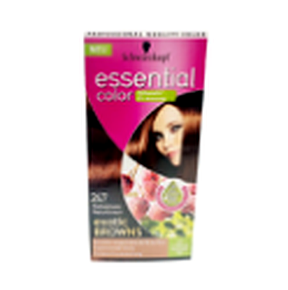 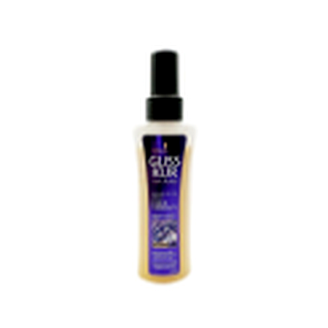 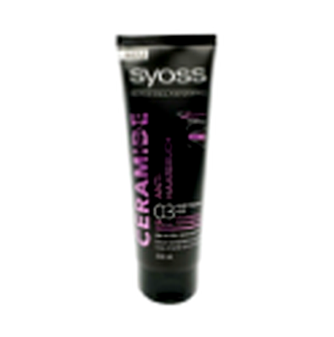 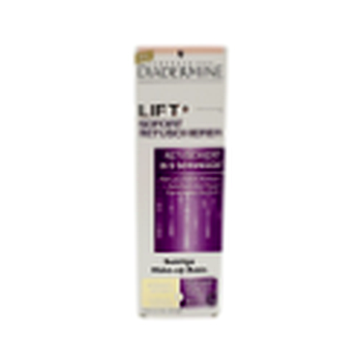 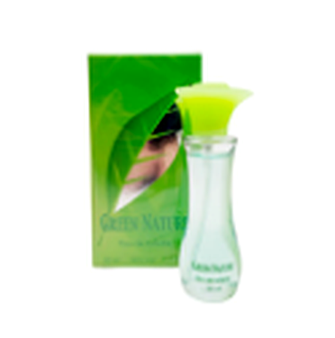 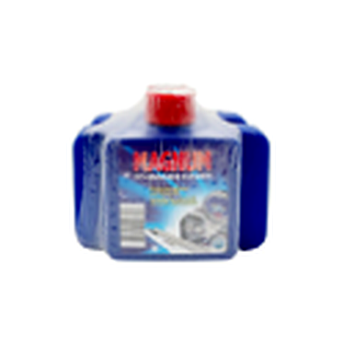 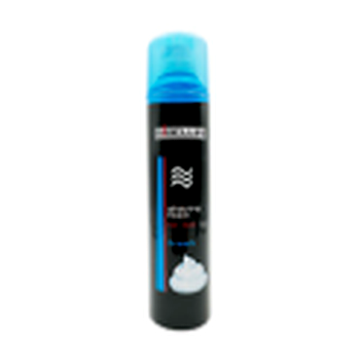 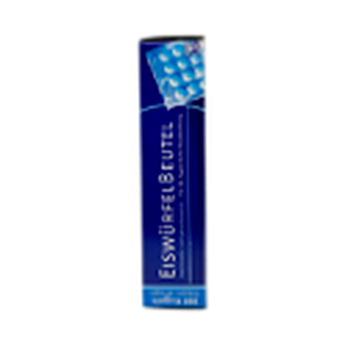
 | 30,876 |  |  |  | 7,920

